Charts
Finalytics.Pro
Присоединяйтесь к нам в соц. сетях:

План-факт по периодам

 | Столбиковая с группировкой Paired Column Chart | График Line Graph | График и диаграмма с областями Line Graph & Area Chart

 | факт | план
янв | 1,090 | 1,197
фев | 850 | 816
мар | 1,000 | 1,008
апр | 810 | 735
май | 949 | 1,076
июн | 1,182 | 1,107
июл | 896 | 888
авг | 905 | 1,091
 | план | факт
янв | 905 | 776
фев | 1,114 | 1,100
мар | 836 | 920
апр | 544 | 660
май | 663 | 600
июн | 1,022 | 1,105
июл | 1,018 | 1,084
авг | 832 | 900
сен | 959 | 910
окт | 1,010 | 974
ноя | 920 | 1,101
дек | 675 | 706
янв | 1,197 | 1,090
фев | 816 | 850
мар | 1,008 | 1,000
апр | 735 | 810
май | 1,076 | 949
июн | 1,107 | 1,182
июл | 888 | 896
авг | 1,091 | 905
 | план | факт
янв | 1,197 | 1,090
фев | 816 | 850
мар | 1,008 | 1,000
апр | 735 | 810
май | 1,076 | 949
июн | 1,107 | 1,182
июл | 888 | 896
авг | 1,091 | 905
сен | 959 | 880
окт | 1,010
ноя | 920
дек | 675

 | Диаграмма с группировкой позволяет сравнивать несколько показателей или групп данных. Каждая группа данных выделяется цветом, а категории разделяются с помощью расстояния между ними. | График - отличный выбор, чтобы проанализировать данные по периодам. В оси X - периоды, в оси Y - значения. Отдельные категории данных выделяются цветом. | Диаграмма в виде графика и области - одно из оптимальных решений, по нашему (и не только) мнению для визуализации плана и факта. Яркая линия на диаграмме - факт, а область - план.

 | График с заливкой области Line Graph & Area Chart | Пулевая диаграмма Bullet Graph | Пулевая диаграмма Bullet Graph

 | план | откл | план | факт
янв | 905 | -129 | 905 | 776
фев | 1,114 | -14 | 1,114 | 1,100
мар | 836 | 84 | 836 | 920
апр | 544 | 116 | 544 | 660
май | 663 | -63 | 663 | 600
июн | 1,022 | 83 | 1,022 | 1,105
июл | 1,018 | 66 | 1,018 | 1,084
авг | 832 | 68 | 832 | 900
сен | 959 | -49 | 959 | 910
окт | 1,010 | -36 | 1,010 | 974
ноя | 920 | 181 | 920 | 1,101
дек | 675 | 31 | 675 | 706
янв | 1,197 | -107 | 1,197 | 1,090
фев | 816 | 34 | 816 | 850
мар | 1,008 | -8 | 1,008 | 1,000
апр | 735 | 75 | 735 | 810
май | 1,076 | -127 | 1,076 | 949
июн | 1,107 | 75 | 1,107 | 1,182
июл | 888 | 8 | 888 | 896
авг | 1,091 | -186 | 1,091 | 905
 | план | факт
янв | 1,197 | 1,090
фев | 816 | 850
мар | 1,008 | 1,000
апр | 735 | 810
май | 1,076 | 949
июн | 1,107 | 1,182
июл | 888 | 896
авг | 1,091 | 905
 | факт | план
янв | 776 | 905
фев | 1,100 | 1,114
мар | 920 | 836
апр | 660 | 544
май | 600 | 663
июн | 1,105 | 1,022
июл | 1,084 | 1,018
авг | 900 | 832
сен | 910 | 959
окт | 974 | 1,010
ноя | 1,101 | 920
дек | 706 | 675

 | Как еще можно показать план и факт на диаграмме? Например, линиями графиков с заливкой цветом пространства между ними. | Эта диаграмма - вариация пулевой диаграммы. Иногда ее называют объединенной стобиковой. Столбцы диаграммы "накладываются" друг на друга. | Пулевую диаграмму также называют диаграммой плана. Это еще одно из оптимальных решений для визуализации плана и факта. Черточка - план, столбец - факт.

1
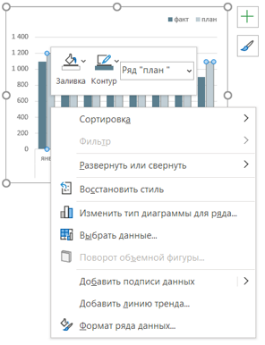
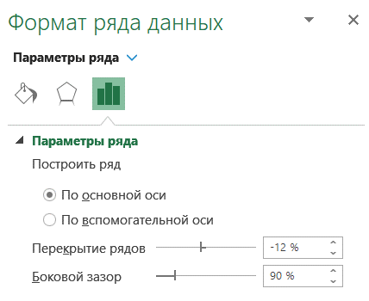
Finalytics.Pro
Присоединяйтесь к нам в соц. сетях:

Столбиковая с группировкой
Paired column

Диаграмма с группировкой позволяет сравнивать несколько показателей или групп данных.
Категории в группе данных выделяется цветом и разделяются небольшими расстояниями.

 | факт | план
янв | 1,090 | 1,197
фев | 850 | 816
мар | 1,000 | 1,008
апр | 810 | 735
май | 949 | 1,076
июн | 1,182 | 1,107
июл | 896 | 888
авг | 905 | 1,091

Начинающие аналитики в отчете с планом и фактом часто строят именно столбиковую диаграмму.
• Если столбиковая диаграмма строится по периодам, проверьте, не лучше ли заменить её на график.

 | факт | план
янв | 1,090 | 1,197
фев | 850 | 816
мар | 1,000 | 1,008
апр | 810 | 735
май | 949 | 1,076
июн | 1,182 | 1,107
июл | 896 | 888
авг | 905 | 1,091
 | факт | план
янв | 1,090 | 1,197
фев | 850 | 816
мар | 1,000 | 1,008
апр | 810 | 735
май | 949 | 1,076
июн | 1,182 | 1,107
июл | 896 | 888
авг | 905 | 1,091

Как построить столбиковую диаграмму с группировкой
если всё-таки решили, что требуется именно такая диаграмма

Шаг 1. Постройте сводную таблицу
В нашем примере строим Сводные диаграммы. Проще всего построить диаграмму на основе Сводной таблицы.
Выделите таблицу с исходными данными, вкладка Вставка → Сводная таблица

дата | факт | план | Если вы не знаете, что такое сводная таблица и как ее построить,
2022 |  |  | обязательно посмотрите статью
янв | 1,090 | 1,197 | "Как построить сводную таблицу в Excel"
фев | 850 | 816
мар | 1,000 | 1,008
апр | 810 | 735
май | 949 | 1,076
июн | 1,182 | 1,107
июл | 896 | 888
авг | 905 | 1,091
Общий итог | 7,682 | 7,918

Шаг 2. Добавьте сводную диаграмму
Выделите сводную таблицу, меню Вставка → Сводная диаграмма → выберите Гистограмму с группировкой.
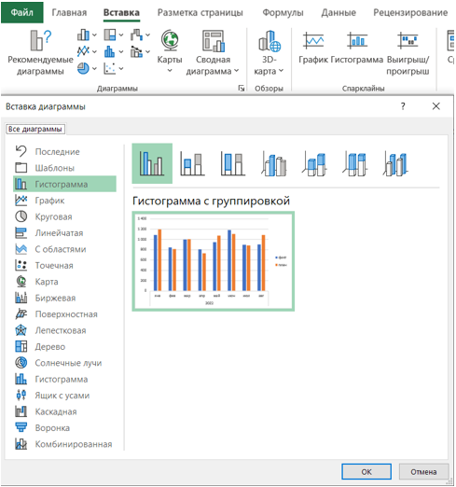
 | факт | план
янв | 1,090 | 1,197
фев | 850 | 816
мар | 1,000 | 1,008
апр | 810 | 735
май | 949 | 1,076
июн | 1,182 | 1,107
июл | 896 | 888
авг | 905 | 1,091

Шаг 3. Настройте диаграмму
Чтобы убрать серые кнопки на диаграмме, щелкните по одной их них правой кнопкой мышки, выберите
"Скрыть все кнопки полей на диаграмме".
Настройте цвета, шрифты, переместите легенду наверх.

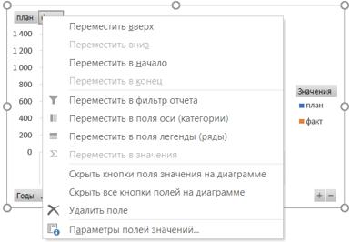
 | факт | план
янв | 1,090 | 1,197
фев | 850 | 816
мар | 1,000 | 1,008
апр | 810 | 735
май | 949 | 1,076
июн | 1,182 | 1,107
июл | 896 | 888
авг | 905 | 1,091

Чтобы сделать удобнее чтение диаграммы, сделайте меньше боковой зазор между столбцами:
щелкните правой кнопкой мышки по столбцу диаграммы и в появившемся меню выберите "Формат ряда данных".
Задайте Боковой зазор = 90%.

2
Finalytics.Pro
Присоединяйтесь к нам в соц. сетях:

График
Line Graph

График - отличный выбор, чтобы проанализировать данные по периодам.
В оси X - периоды, в оси Y - значения. Отдельные категории данных выделяются цветом.

 | план | факт
янв | 905 | 776
фев | 1,114 | 1,100
мар | 836 | 920
апр | 544 | 660
май | 663 | 600
июн | 1,022 | 1,105
июл | 1,018 | 1,084
авг | 832 | 900
сен | 959 | 910
окт | 1,010 | 974
ноя | 920 | 1,101
дек | 675 | 706
янв | 1,197 | 1,090
фев | 816 | 850
мар | 1,008 | 1,000
апр | 735 | 810
май | 1,076 | 949
июн | 1,107 | 1,182
июл | 888 | 896
авг | 1,091 | 905

Строится график очень просто. Тут все то же самое, что и на предыдущем листе, только на шаге 2
Тип диаграммы = График.

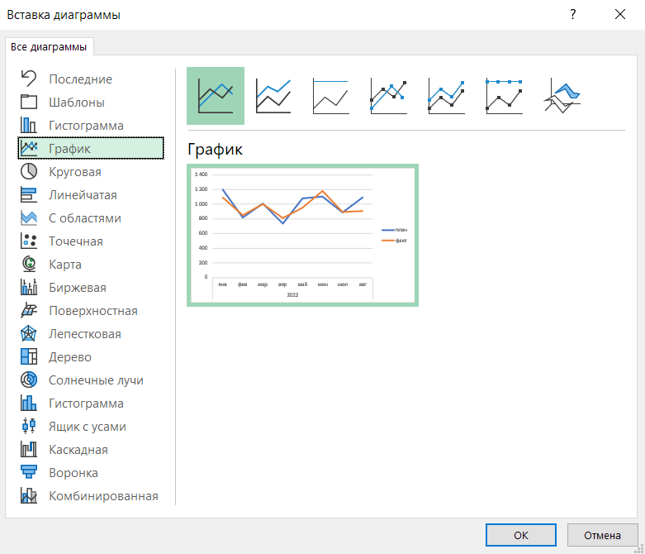

дата | план | факт
2021
янв | 905 | 776
фев | 1,114 | 1,100
мар | 836 | 920
апр | 544 | 660
май | 663 | 600
июн | 1,022 | 1,105
июл | 1,018 | 1,084
авг | 832 | 900
сен | 959 | 910
окт | 1,010 | 974
ноя | 920 | 1,101
дек | 675 | 706
2022
янв | 1,197 | 1,090
фев | 816 | 850
мар | 1,008 | 1,000
апр | 735 | 810
май | 1,076 | 949
июн | 1,107 | 1,182
июл | 888 | 896
авг | 1,091 | 905
Общий итог | 18,416 | 18,518

3
Finalytics.Pro
Присоединяйтесь к нам в соц. сетях:

График и диаграмма с областями
Line Graph & Area Chart

Диаграмма в виде графика и области - одно из оптимальных решений, по нашему мнению (и не только)
для визуализации плана и факта.
Яркая линия на диаграмме - факт, а область - план.

 | план | факт
янв | 1,197 | 1,090
фев | 816 | 850
мар | 1,008 | 1,000
апр | 735 | 810
май | 1,076 | 949
июн | 1,107 | 1,182
июл | 888 | 896
авг | 1,091 | 905
сен | 959 | 880
окт | 1,010
ноя | 920
дек | 675
Названия строк | факт | план
2022 | 8,562 | 11,482
янв | 1,090 | 1,197
фев | 850 | 816
мар | 1,000 | 1,008
апр | 810 | 735
май | 949 | 1,076
июн | 1,182 | 1,107
июл | 896 | 888
авг | 905 | 1,091
сен | 880 | 959
окт |  | 1,010
ноя |  | 920
дек |  | 675
Общий итог | 8,562 | 11,482

Строится комбинированная диаграмма очень просто. Повторям все шаги, как на листе 1.
На шаге 2 выбираем тип диаграммы Комбинированная, план = С областями, факт = График.
Готово!

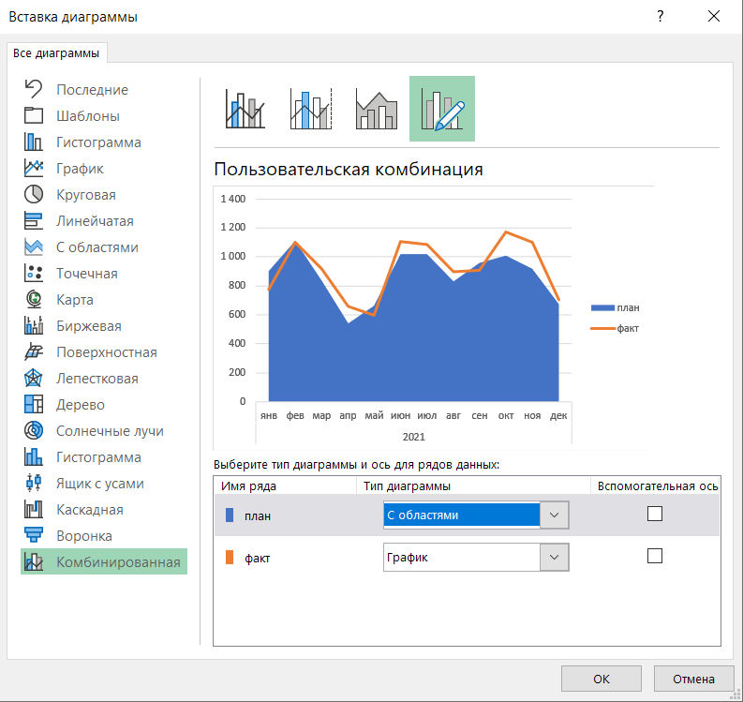
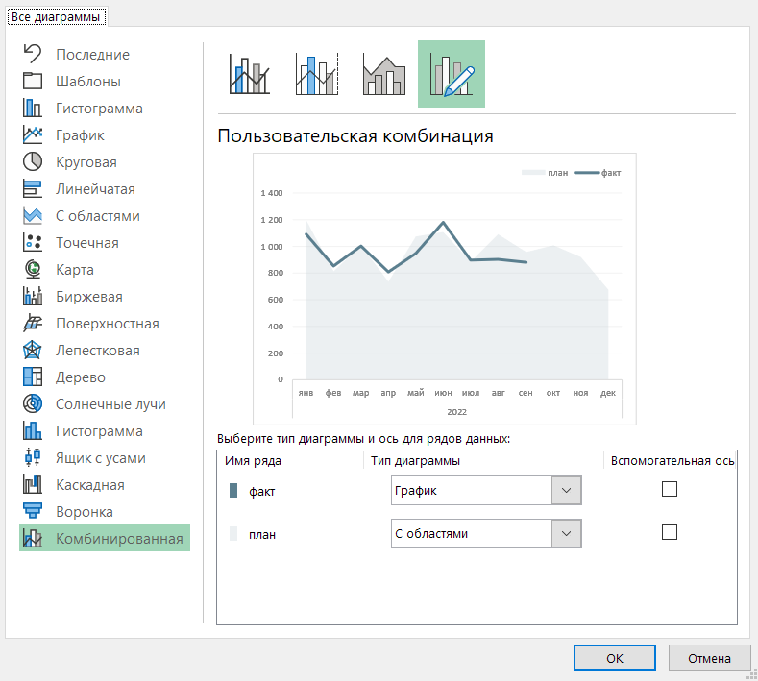

Кстати, комбинированная диаграмма смотрится значительно лучше столбиковой, если период плана
больше, чем факт.
 | факт | план
янв | 1,090 | 1,197
фев | 850 | 816
мар | 1,000 | 1,008
апр | 810 | 735
май | 949 | 1,076
июн | 1,182 | 1,107
июл | 896 | 888
авг | 905 | 1,091
сен | 880 | 959
окт |  | 1,010
ноя |  | 920
дек |  | 675
 | план | факт
янв | 1,197 | 1,090
фев | 816 | 850
мар | 1,008 | 1,000
апр | 735 | 810
май | 1,076 | 949
июн | 1,107 | 1,182
июл | 888 | 896
авг | 1,091 | 905
сен | 959 | 880
окт | 1,010
ноя | 920
дек | 675

4
Finalytics.Pro
Присоединяйтесь к нам в соц. сетях:

График и диаграмма с областями
Line Graph & Area Chart

Как еще можно показать план и факт на диаграмме?
Рисуем две линии – план и факт, а область между линиями закрашиваем.
На диаграмме дополнительный акцент на расстоянии между линиями - отклонении факта от плана.

 | план | откл | план | факт
янв | 905 | -129 | 905 | 776
фев | 1,114 | -14 | 1,114 | 1,100
мар | 836 | 84 | 836 | 920
апр | 544 | 116 | 544 | 660
май | 663 | -63 | 663 | 600
июн | 1,022 | 83 | 1,022 | 1,105
июл | 1,018 | 66 | 1,018 | 1,084
авг | 832 | 68 | 832 | 900
сен | 959 | -49 | 959 | 910
окт | 1,010 | -36 | 1,010 | 974
ноя | 920 | 181 | 920 | 1,101
дек | 675 | 31 | 675 | 706
янв | 1,197 | -107 | 1,197 | 1,090
фев | 816 | 34 | 816 | 850
мар | 1,008 | -8 | 1,008 | 1,000
апр | 735 | 75 | 735 | 810
май | 1,076 | -127 | 1,076 | 949
июн | 1,107 | 75 | 1,107 | 1,182
июл | 888 | 8 | 888 | 896
авг | 1,091 | -186 | 1,091 | 905

Для того, чтобы построить такую диаграмму с помощью сводной таблицы, потребуется
вычисляемое поле. Если вы не знаете, что это такое, посмотрите статью
"Дополнительные вычисления в сводной таблице"

Шаг 1. Постройте сводную таблицу
Добавьте в таблицу вычисляемое поле отклонений в меню Анализ сводной таблицы →
→ Поля, элементы и наборы → Вычисляемое поле.
Формула: откл = факт-план

дата | план | откл | план | факт
2021
янв | 905 | -129 | 905 | 776
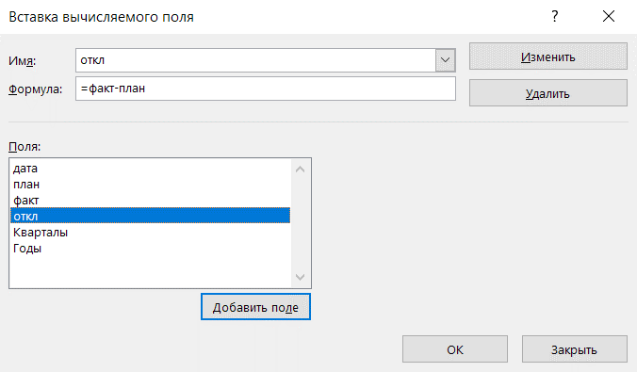
фев | 1,114 | -14 | 1,114 | 1,100
мар | 836 | 84 | 836 | 920
апр | 544 | 116 | 544 | 660
май | 663 | -63 | 663 | 600
июн | 1,022 | 83 | 1,022 | 1,105
июл | 1,018 | 66 | 1,018 | 1,084
авг | 832 | 68 | 832 | 900
сен | 959 | -49 | 959 | 910
окт | 1,010 | -36 | 1,010 | 974
ноя | 920 | 181 | 920 | 1,101
дек | 675 | 31 | 675 | 706
2022
янв | 1,197 | -107 | 1,197 | 1,090
фев | 816 | 34 | 816 | 850
мар | 1,008 | -8 | 1,008 | 1,000
апр | 735 | 75 | 735 | 810
май | 1,076 | -127 | 1,076 | 949
июн | 1,107 | 75 | 1,107 | 1,182
июл | 888 | 8 | 888 | 896
авг | 1,091 | -186 | 1,091 | 905
Итого | 18,416 | 102 | 18,416 | 18,518

Столбец "план" нужно добавить 2 раза - один для линии графика, второй для областной диаграммы.

Шаг 2. Содайте комбинированную диаграмму
План и откл - диаграмма с областями и накоплением, линии графика для плана и факта.
Удалите кнопки полей.

 | план | откл | план | факт
янв | 905 | -129 | 905 | 776
фев | 1,114 | -14 | 1,114 | 1,100
мар | 836 | 84 | 836 | 920
апр | 544 | 116 | 544 | 660
май | 663 | -63 | 663 | 600
июн | 1,022 | 83 | 1,022 | 1,105
июл | 1,018 | 66 | 1,018 | 1,084
авг | 832 | 68 | 832 | 900
сен | 959 | -49 | 959 | 910
окт | 1,010 | -36 | 1,010 | 974
ноя | 920 | 181 | 920 | 1,101
дек | 675 | 31 | 675 | 706
янв | 1,197 | -107 | 1,197 | 1,090
фев | 816 | 34 | 816 | 850
мар | 1,008 | -8 | 1,008 | 1,000
апр | 735 | 75 | 735 | 810
май | 1,076 | -127 | 1,076 | 949
июн | 1,107 | 75 | 1,107 | 1,182
июл | 888 | 8 | 888 | 896
авг | 1,091 | -186 | 1,091 | 905
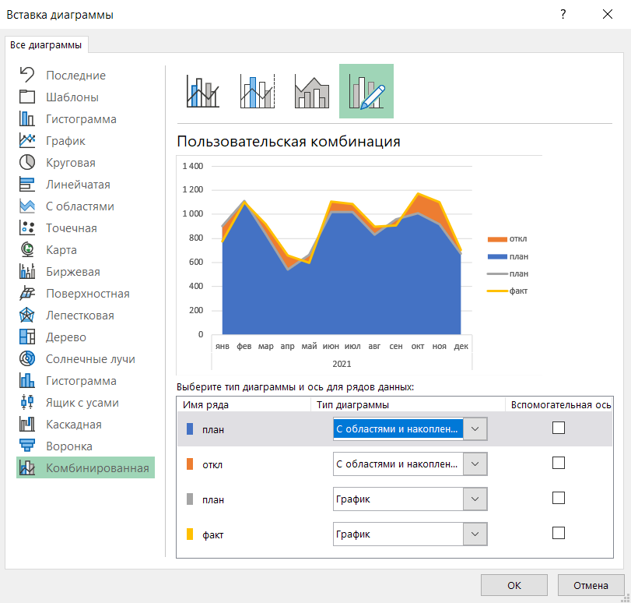

Шаг 3. Настройте цвета
На вкладке Формат ряда данных для нижней секции (план) задайте прозрачность = 100%

 | план | откл | план | факт
янв | 905 | -129 | 905 | 776
фев | 1,114 | -14 | 1,114 | 1,100
мар | 836 | 84 | 836 | 920
апр | 544 | 116 | 544 | 660
май | 663 | -63 | 663 | 600
июн | 1,022 | 83 | 1,022 | 1,105
июл | 1,018 | 66 | 1,018 | 1,084
авг | 832 | 68 | 832 | 900
сен | 959 | -49 | 959 | 910
окт | 1,010 | -36 | 1,010 | 974
ноя | 920 | 181 | 920 | 1,101
дек | 675 | 31 | 675 | 706
янв | 1,197 | -107 | 1,197 | 1,090
фев | 816 | 34 | 816 | 850
мар | 1,008 | -8 | 1,008 | 1,000
апр | 735 | 75 | 735 | 810
май | 1,076 | -127 | 1,076 | 949
июн | 1,107 | 75 | 1,107 | 1,182
июл | 888 | 8 | 888 | 896
авг | 1,091 | -186 | 1,091 | 905
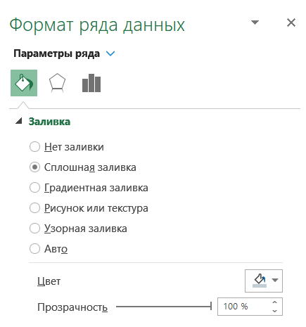

Готово! Удалите лишние элементы в легенде (для диаграмм с областями - откл и план).

 | план | откл | план | факт
янв | 905 | -129 | 905 | 776
фев | 1,114 | -14 | 1,114 | 1,100
мар | 836 | 84 | 836 | 920
апр | 544 | 116 | 544 | 660
май | 663 | -63 | 663 | 600
июн | 1,022 | 83 | 1,022 | 1,105
июл | 1,018 | 66 | 1,018 | 1,084
авг | 832 | 68 | 832 | 900
сен | 959 | -49 | 959 | 910
окт | 1,010 | -36 | 1,010 | 974
ноя | 920 | 181 | 920 | 1,101
дек | 675 | 31 | 675 | 706
янв | 1,197 | -107 | 1,197 | 1,090
фев | 816 | 34 | 816 | 850
мар | 1,008 | -8 | 1,008 | 1,000
апр | 735 | 75 | 735 | 810
май | 1,076 | -127 | 1,076 | 949
июн | 1,107 | 75 | 1,107 | 1,182
июл | 888 | 8 | 888 | 896
авг | 1,091 | -186 | 1,091 | 905

5
Finalytics.Pro
Присоединяйтесь к нам в соц. сетях:

Пулевая
Bullet Graph

Эта диаграмма - вариация пулевой диаграммы. Кстати, в зависимости от автора и источника,
в таком представлении диаграмму могут и не называть "пулевой", а просто объединенной столбиковой.
Столбцы диаграммы "накладываются" друг на друга. У столбцов разная ширина и цвет:
факт - узкий столбец насыщенного цвета, план - широкий столбец, менее яркий.

 | план | факт
янв | 1,197 | 1,090
фев | 816 | 850
мар | 1,008 | 1,000
апр | 735 | 810
май | 1,076 | 949
июн | 1,107 | 1,182
июл | 888 | 896
авг | 1,091 | 905

Такая диаграмма строится так же, как обычная столбиковая.
Потребуется добавить всего пару настроек для объединения столбцов:

Шаг 4. Настройте перекрытие рядов
Чтобы сделать удобнее чтение диаграммы, сделайте меньше боковой зазор между столбцами.

дата | план | факт
2022
янв | 1,197 | 1,090
фев | 816 | 850
мар | 1,008 | 1,000
апр | 735 | 810
май | 1,076 | 949
июн | 1,107 | 1,182
июл | 888 | 896
авг | 1,091 | 905
Общий итог | 7,918 | 7,682

Для столбца "факт" на вкладке Формат ряда данных:
Построить ряд = По вспомогательной оси
Перекрытие рядов = 0%
Боковой зазор - примерно 180%
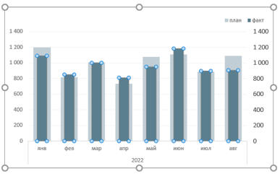
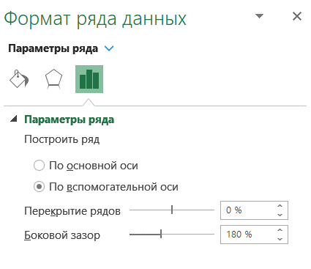

Для столбца "план" на вкладке Формат ряда данных:
Построить ряд = По основной оси
Перекрытие рядов = 0%
Боковой зазор - примерно 60%

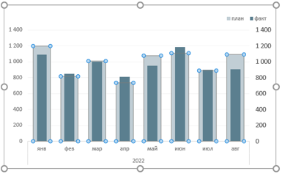
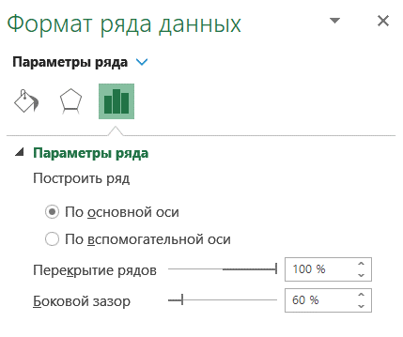

Удалите вторую линию оси Y. Готово!

6
Finalytics.Pro
Присоединяйтесь к нам в соц. сетях:

Пулевая
Bullet Graph

Пулевую диаграмму также называют диаграммой плана.
Это еще одно из оптимальных решений для визуализации плана и факта.
Черточка - план, столбец - факт.

 | факт | план
янв | 776 | 905
фев | 1,100 | 1,114
мар | 920 | 836
апр | 660 | 544
май | 600 | 663
июн | 1,105 | 1,022
июл | 1,084 | 1,018
авг | 900 | 832
сен | 910 | 959
окт | 974 | 1,010
ноя | 1,101 | 920
дек | 706 | 675

Если вам интересны Пулевые диаграммы, обязательно посмотрите инструкцию Стивена Фью - их автора и разработчика:
BulletGraph DesignSpec.pdf

Шаг 1. Создайте диаграмму
Для построения потребуется комбинированная диаграмма: столбиковая + график с маркерами.

 | факт | план
янв | 776 | 905
фев | 1,100 | 1,114
мар | 920 | 836
апр | 660 | 544
май | 600 | 663
июн | 1,105 | 1,022
июл | 1,084 | 1,018
авг | 900 | 832
сен | 910 | 959
окт | 974 | 1,010
ноя | 1,101 | 920
дек | 706 | 675
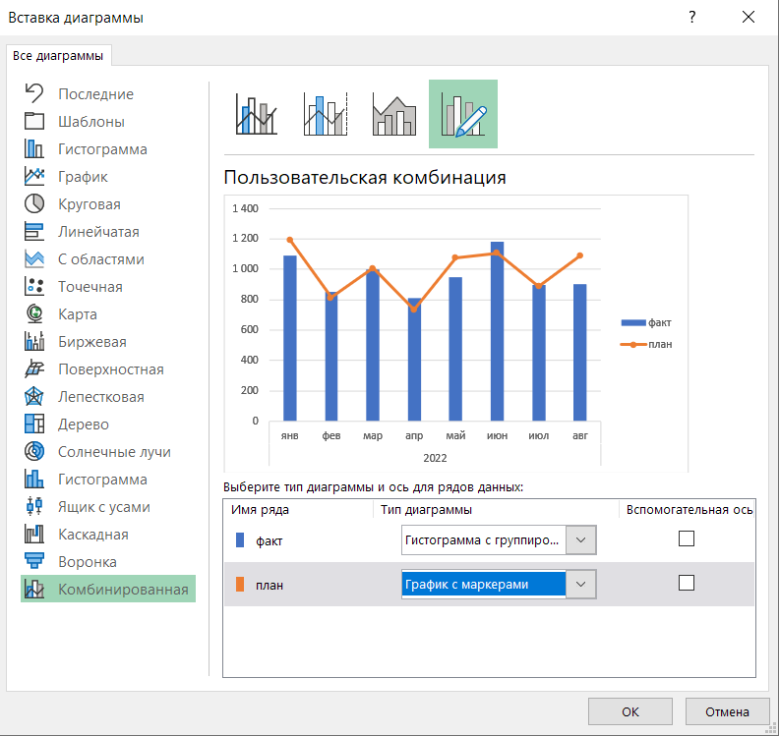
дата | факт | план
2021
янв | 776 | 905
фев | 1,100 | 1,114
мар | 920 | 836
апр | 660 | 544
май | 600 | 663
июн | 1,105 | 1,022
июл | 1,084 | 1,018
авг | 900 | 832
сен | 910 | 959
окт | 974 | 1,010
ноя | 1,101 | 920
дек | 706 | 675
Общий итог | 10,836 | 10,498

Шаг 2. Настройте маркеры и цвета
И настроить тип маркера - в виде черточки, размер 7-9
Задайте цвета для маркера и столбцов.
Чтобы маркеры для плановых цифр были более заметными, сделайте цвет ярким и контрастным.

 | факт | план
янв | 776 | 905
фев | 1,100 | 1,114
мар | 920 | 836
апр | 660 | 544
май | 600 | 663
июн | 1,105 | 1,022
июл | 1,084 | 1,018
авг | 900 | 832
сен | 910 | 959
окт | 974 | 1,010
ноя | 1,101 | 920
дек | 706 | 675
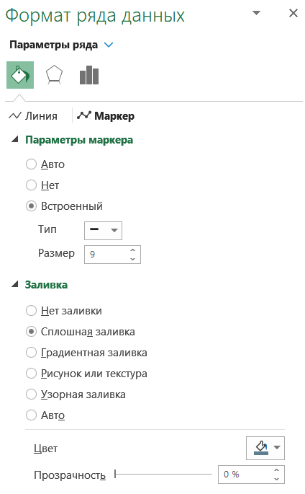

Выделите линию плана и укажите Линия = Нет линий
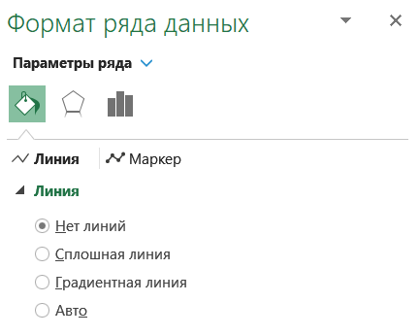
 | факт | план
янв | 776 | 905
фев | 1,100 | 1,114
мар | 920 | 836
апр | 660 | 544
май | 600 | 663
июн | 1,105 | 1,022
июл | 1,084 | 1,018
авг | 900 | 832
сен | 910 | 959
окт | 974 | 1,010
ноя | 1,101 | 920
дек | 706 | 675

Шаг 3. Ширина столбцов
Чтобы столбцы не выглядели слишком тонкими, настройте боковой зазор. Готово!
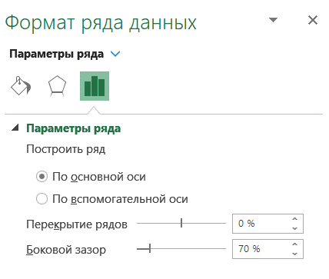
 | факт | план
янв | 776 | 905
фев | 1,100 | 1,114
мар | 920 | 836
апр | 660 | 544
май | 600 | 663
июн | 1,105 | 1,022
июл | 1,084 | 1,018
авг | 900 | 832
сен | 910 | 959
окт | 974 | 1,010
ноя | 1,101 | 920
дек | 706 | 675

